レイヤ―構成
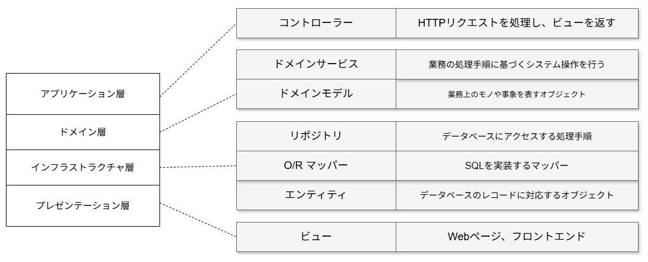
レイヤー構成図 | システム名 | teamsurvey | 作成者 |  | 修正者
 | サブシステム名 |  | 作成日 | 2026-01-26 | 修正日

画面遷移図
画面遷移図 | システム名 | teamsurvey | 作成者 |  |  | 修正者
 | サブシステム名 |  | 作成日 | 2026-01-26 |  | 修正日

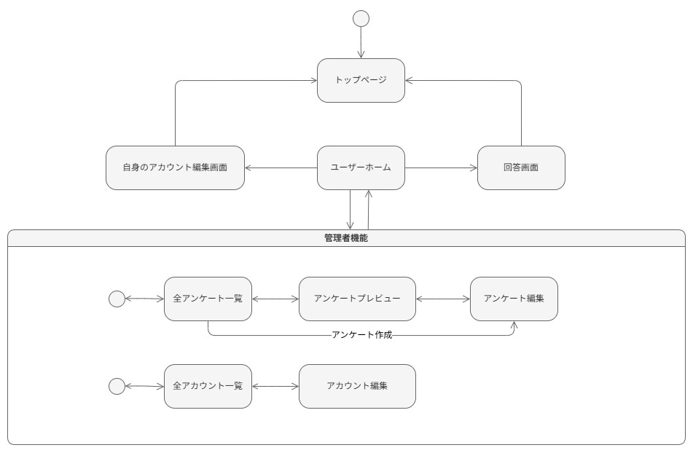

 |  |  |  |  | 凡例

メイン画面
条件分岐

サブ画面
帳票

ポップアップ
画面
処理

